Sheet1
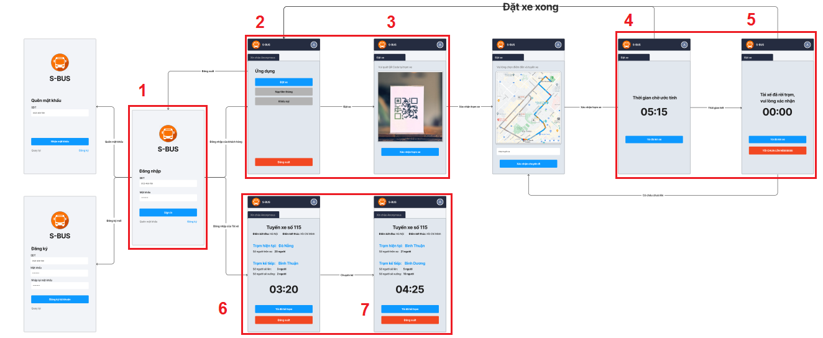
GIAI ĐOẠN 1

 | 1. Database
 |  | Thiết kế database MySql và hiện thực tại môi trường sau: |  |  | STT | Thành viên | Công việc
 |  |  | https://free02.123host.vn/phpMyAdmin/index.php |  | 1 | Khiêm | 1
 |  |  |  | UserName: kshcrpzw_ContentDB | 2 | Bảo | 2
 |  |  |  | PassWord: kshcrpzw_ContentDB | 3 | Yến | 3
 |  |  |  |  | 4 | Ngọc | 3
 | 2. Server PHP
 |  | Cài đặt môi trường server, tạo lập kết nối server đến Database

 | 3. Android App
 |  | Cài đặt Android Studio

 |  | Tham khảo thiết kế giao diện bằng Material:
 |  |  | https://material.io/develop/android

 |  | Get source tại Git:
 |  |  | https://github.com/bao-ngoq/BusCallingApp2.git

 |  | Triển khai tạo layout cho 7 màn hình phía dưới

